Menu
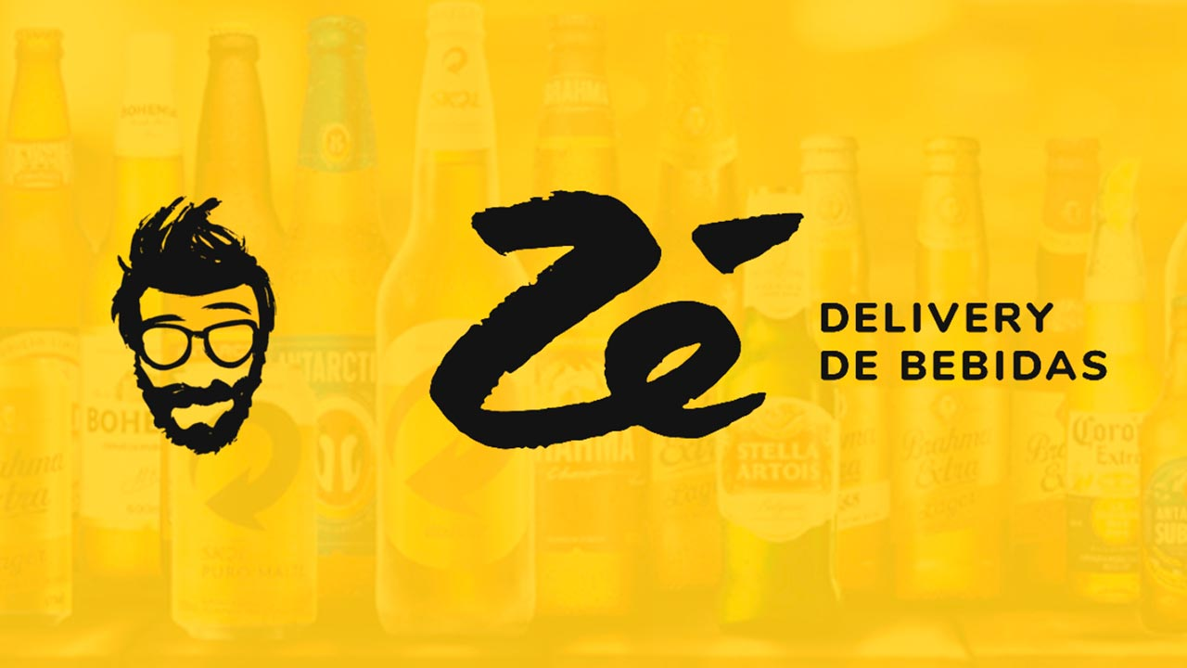
Roteiro de Testes

Descrição do projeto:
ID | Funcionalidades | OK | NOK | PENDENTE | AUTOMÁTICO
1 | Cadastro | 42 | 0
2 | Login | 16 | 0
3 | Buscar | 9 | 0 | 0
4 | Sacola | 9 | 0

Cadastro - Marcela
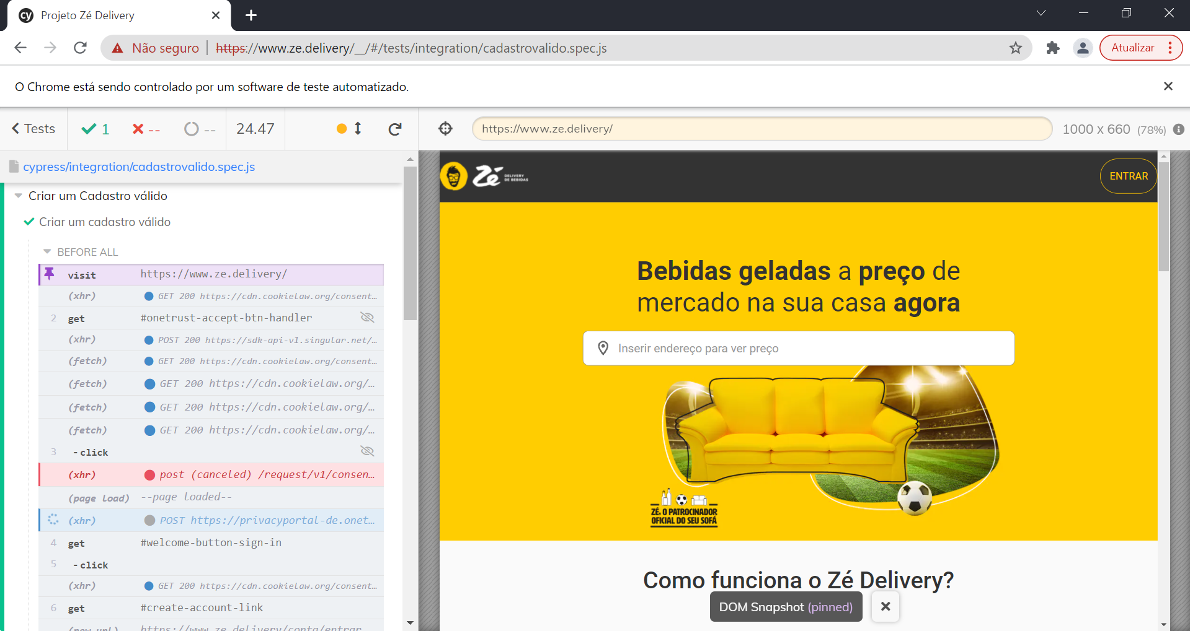
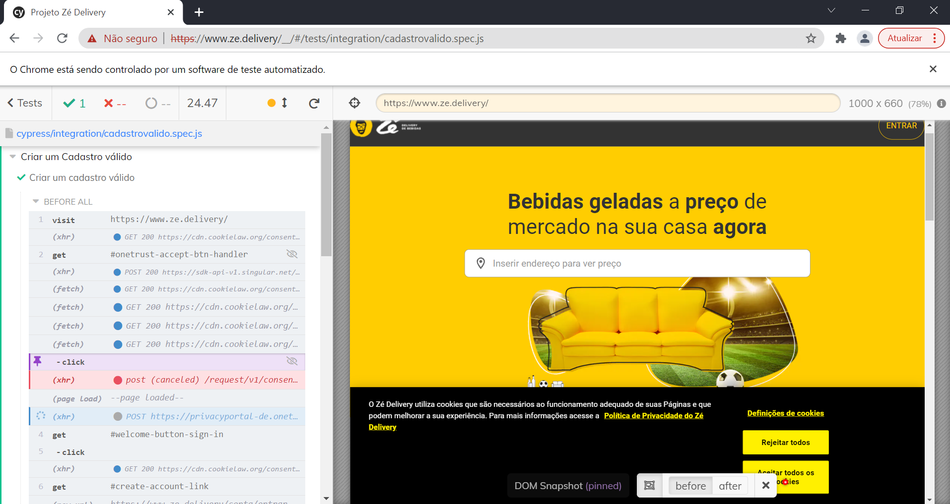
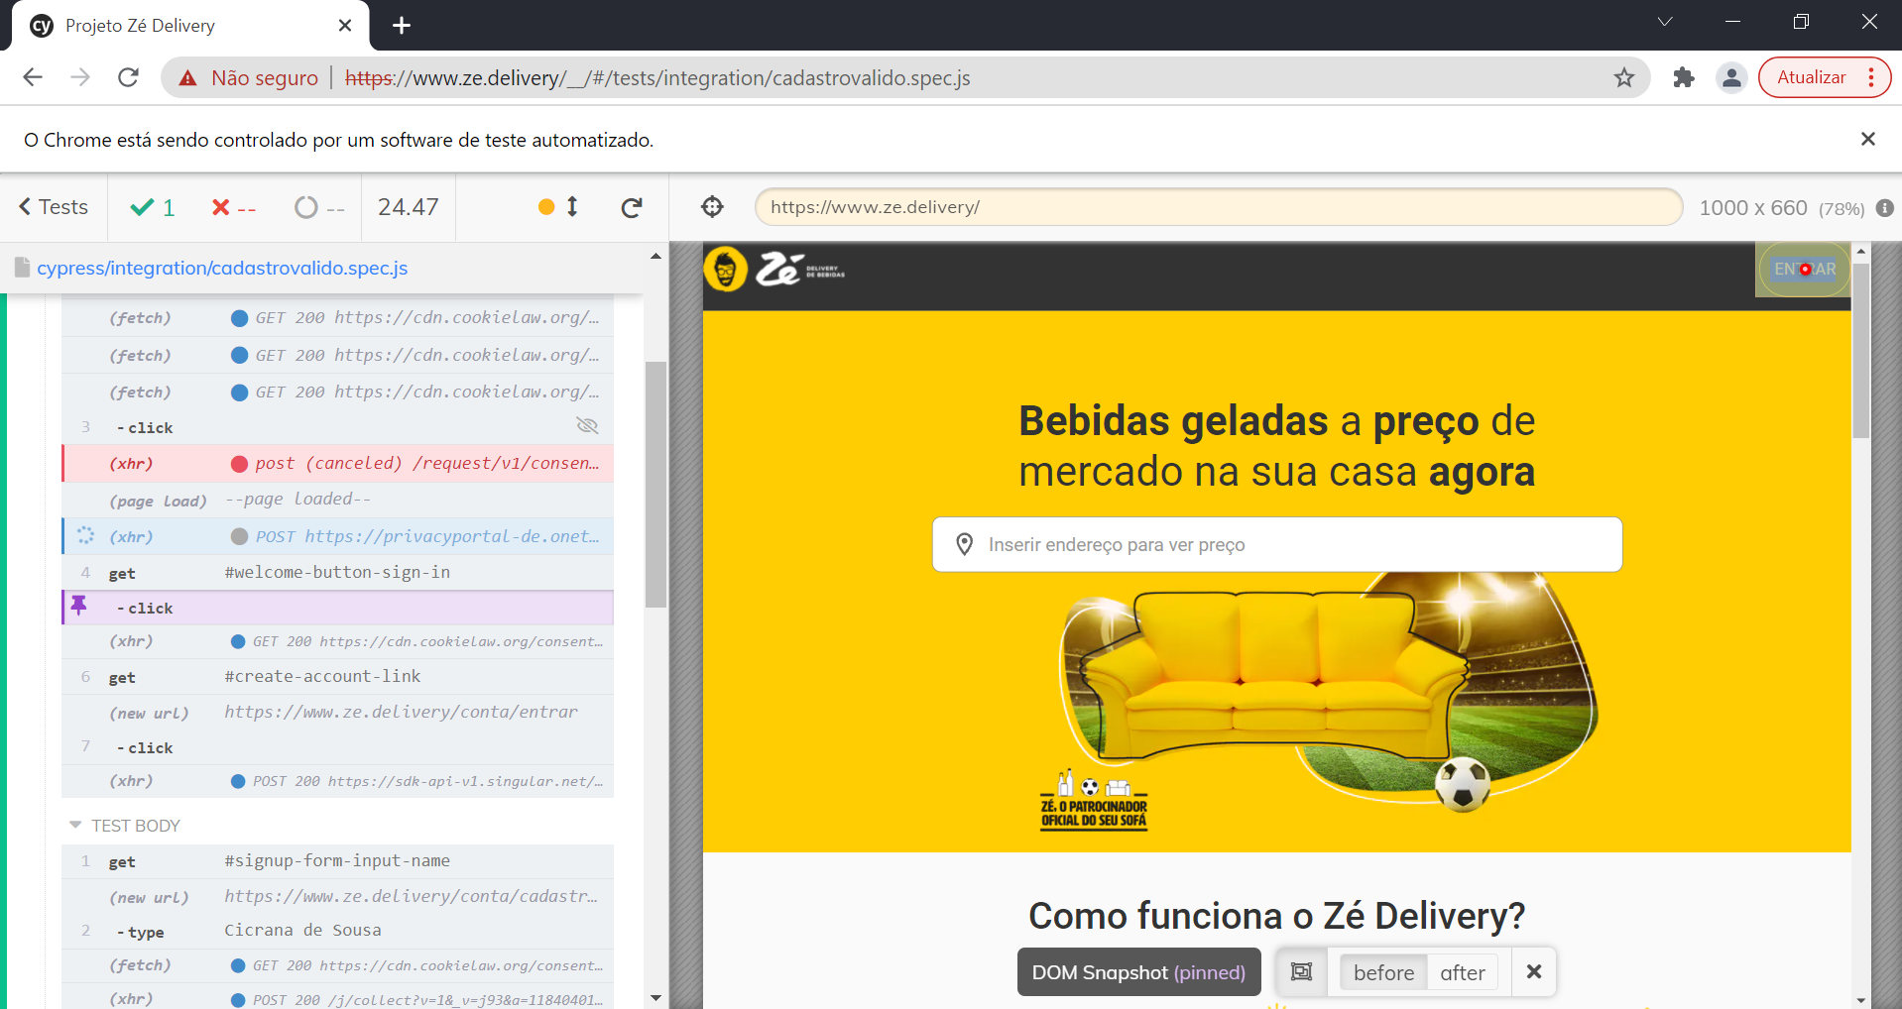
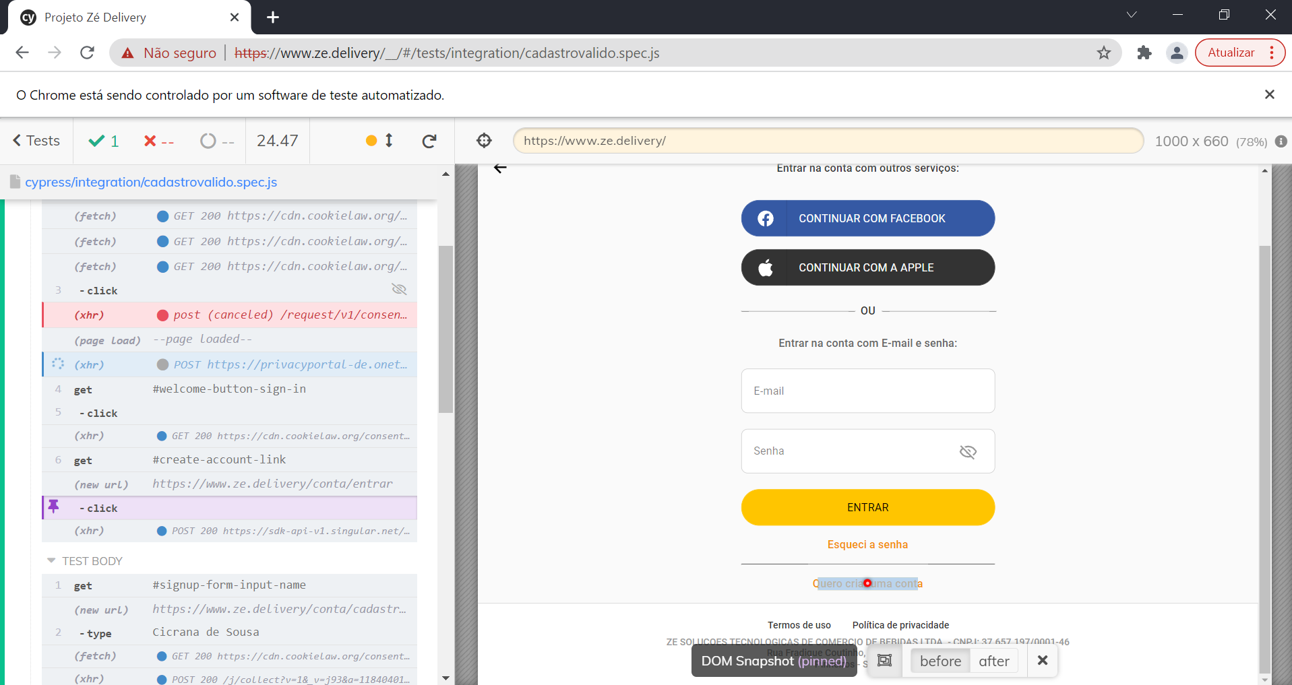
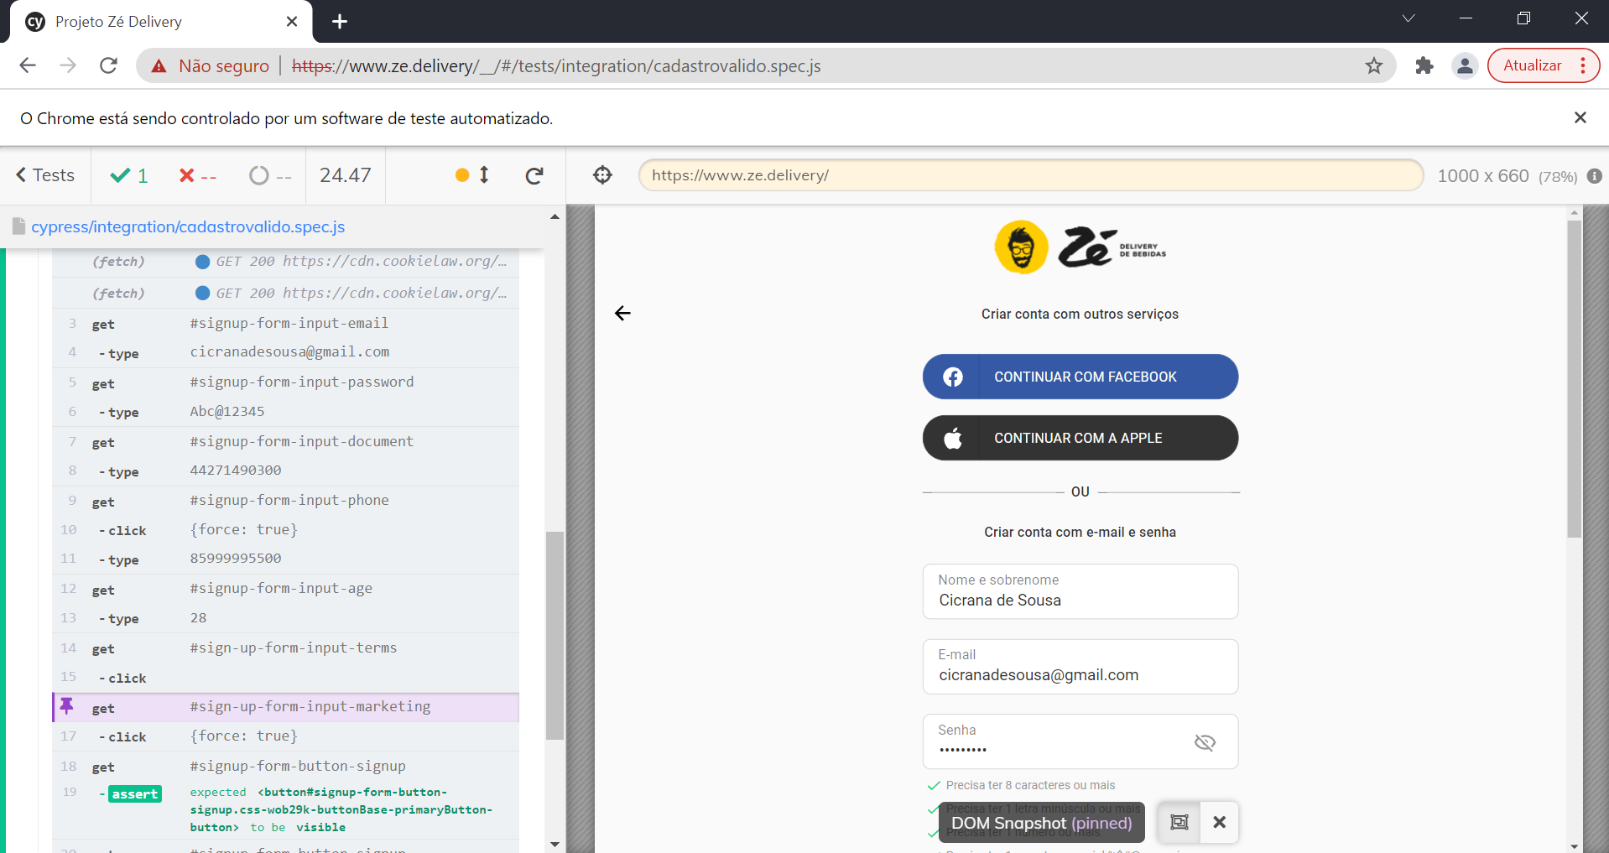
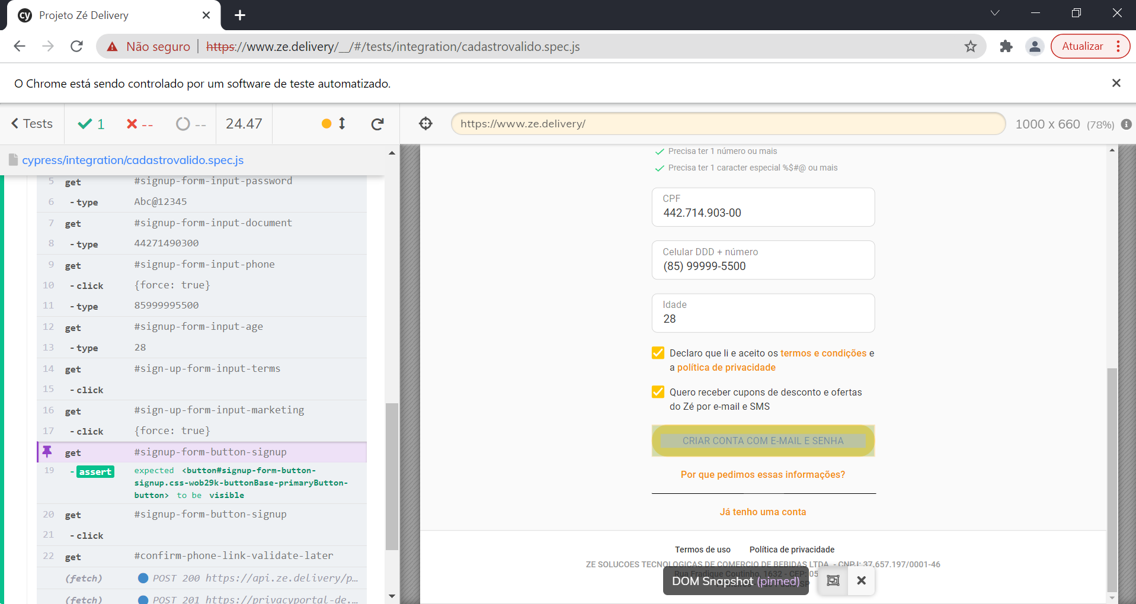
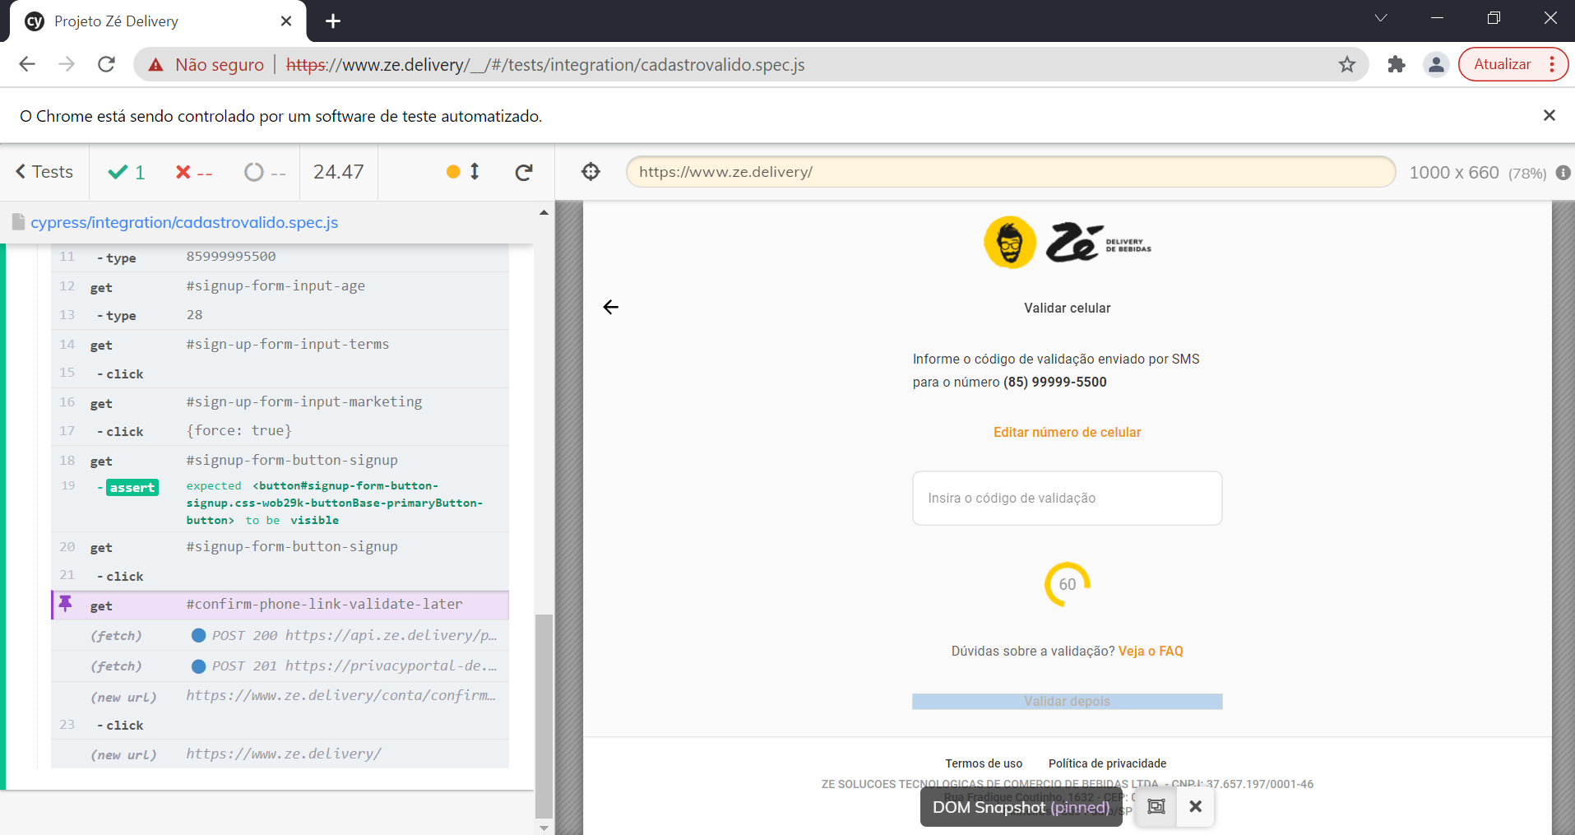
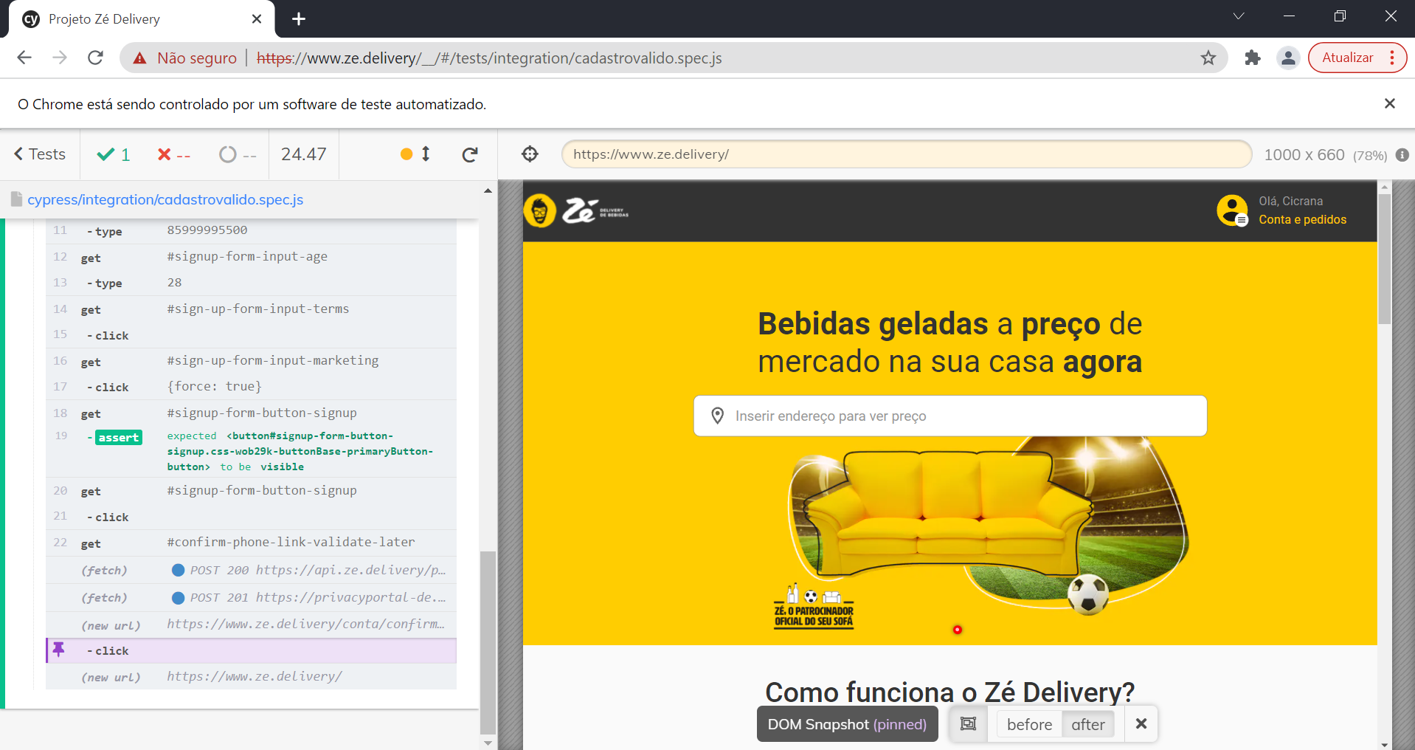
Roteiro de Testes - Zé do Delivery |  |  |  |  |  |  |  | Tipo de teste: |  | Teste de funcionalidades UI
 |  |  |  |  |  |  |  | Objeto de teste:
ID | Funcionalidade | Condição | Dados de Entrada | Resultado Esperado | Resultado do Ciclo | Situação | Tipo | Prioridade | ID | Situação Automação | Descrição
1 | Criar um cadastro utilizando um CPF inválido | Possuir um navegador com acesso à internet | Abrir o navegador | Página inicial do navegador | OK | OK | ACESSO | 1 |  | Liberado
2 |  | Acesar o site Zé Delivery | www.ze.delivery/ | O navegador deverá exibir a página inicial do site Zé Delivery | OK | OK | ACESSO | 1 |  | Liberado
3 |  | Acesar a página de cadastro | Clicar no ícone "entrar" no canto superior direito. Descer a página até o fim e clicar no link "Quero criar uma conta" | 1. O site irá exibir a página de login/ 2. O site deverá exibir a página de cadastro | OK | OK | NAVEGAÇÃO | 1 |  | Liberado
4 |  | Preencher os dados de cadastro obedecendo todas as condições de dados válidos | Nome: Cicrana de Sousa | Os dados deverão aparecer preenchidos na página, dentro de seus respectivos campos, de acordo com os dados digitados pelo usuário | OK | OK | NAVEGAÇÃO | 1 |  | Liberado
5 |  |  | E-mail: cricranadesousa@gmail.com
6 |  |  | Senha: Abc@12345
7 |  |  | CPF: 44271490301
8 |  |  | Telefone: 85999995500
9 |  |  | Idade: 28
10 |  | Checar a mensagem de erro | Checar se o site retornou a mensagem de erro do CPF | O site deverá exibir a mensagem "Esse CPF parece incorreto" logo abaixo do campo CPF | OK | OK | NAVEGAÇÃO | 1 |  | Liberado
11 |  | Aceitar os "termos e condições" e a "política de privacidade" | Clicar no campo check "Declaro que li e aceito os termos e condições e política de privacidade" | O campo deverá aparecer como selecionado | OK | OK | NAVEGAÇÃO | 1 |  | Liberado
12 |  | Aceitar receber cupons e ofertas | Clicar no campo check "Quero receber cupons de desconto e ofertas do Zé por e-mail e SMS" | O campo deverá aparecer como selecionado | OK | OK | NAVEGAÇÃO | 1 |  | Liberado
13 |  | Criar conta com e-mail e senha | Clicar no campo "Criar conta com e-mail e senha" | O botão deverá estar desativado, impossibilitando o usuário de finalizar o procedimento | OK | OK | NAVEGAÇÃO | 1 |  | Liberado
1 | Criar um cadastro utilizando uma senha inválida | Possuir um navegador com acesso à internet | Abrir o navegador | Página inicial do navegador | OK | OK | ACESSO | 1 |  | Liberado
2 |  | Acesar o site Zé Delivery | www.ze.delivery/ | O navegador deverá exibir a página inicial do site Zé Delivery | OK | OK | ACESSO | 1 |  | Liberado
3 |  | Acesar a página de cadastro | Clicar no ícone "entrar" no canto superior direito. Descer a página até o fim e clicar no link "Quero criar uma conta" | 1. O site irá exibir a página de login/ 2. O site deverá exibir a página de cadastro | OK | OK | NAVEGAÇÃO | 1 |  | Liberado
4 |  | Preencher os dados de cadastro obedecendo todas as condições de dados válidos | Nome: Cicrana de Sousa | Os dados deverão aparecer preenchidos na página, dentro de seus respectivos campos, de acordo com os dados digitados pelo usuário | OK | OK | NAVEGAÇÃO | 1 |  | Liberado
5 |  |  | E-mail: cricranadesousa@gmail.com
6 |  |  | Senha I: Abc@123
7 |  |  | Senha II: ABCDE@1234
8 |  |  | Senha III: abcdefg@
9 |  |  | Senha IV: abcde1234
10 |  |  | CPF: 44271490301
11 |  |  | Telefone: 85999995500
12 |  |  | Idade: 28
13 |  | Checar a mensagem de erro | Checar se o site retornou a mensagem de erro da senha | Por cada tentativa de senha inválida, o site deverá exibir mensagem de "Essa senha é inválida" e mostrar com um "x" vermelho o que falta para a senha ser uma senha válida | OK | OK | NAVEGAÇÃO | 1 |  | Liberado
14 |  | Aceitar os "termos e condições" e a "política de privacidade" | Clicar no campo check "Declaro que li e aceito os termos e condições e política de privacidade" | O campo deverá aparecer como selecionado | OK | OK | NAVEGAÇÃO | 1 |  | Liberado
15 |  | Aceitar receber cupons e ofertas | Clicar no campo check "Quero receber cupons de desconto e ofertas do Zé por e-mail e SMS" | O campo deverá aparecer como selecionado | OK | OK | NAVEGAÇÃO |  |  | Liberado
16 |  | Criar conta com e-mail e senha | Clicar no campo "Criar conta com e-mail e senha" | O botão deverá estar desativado, impossibilitando o usuário de finalizar o procedimento | OK | OK | NAVEGAÇÃO |  |  | Liberado
1 | Criar um cadastro com a idade menor que 18 anos | Possuir um navegador com acesso à internet | Abrir o navegador | Página inicial do navegador | OK | OK | ACESSO |  |  | Liberado
2 |  | Acesar o site Zé Delivery | www.ze.delivery/ | O navegador deverá exibir a página inicial do site Zé Delivery | OK | OK | ACESSO |  |  | Liberado
3 |  | Acesar a página de cadastro | Clicar no ícone "entrar" no canto superior direito. Descer a página até o fim e clicar no link "Quero criar uma conta" | 1. O site irá exibir a página de login/ 2. O site deverá exibir a página de cadastro | OK | OK | ACESSO | 1 |  | Liberado
4 |  | Preencher os dados de cadastro obedecendo todas as condições de dados válidos | Nome: Cicrana de Sousa | Os dados deverão aparecer preenchidos na página, dentro de seus respectivos campos, de acordo com os dados digitados pelo usuário | OK | OK | NAVEGAÇÃO | 1 |  | Liberado
5 |  |  | E-mail: cricranadesousa@gmail.com
6 |  |  | Senha: Abc@12345
7 |  |  | CPF: 44271490301
8 |  |  | Telefone: 85999995500
9 |  |  | Idade: 17
10 |  | Checar a mensagem de erro | Checar se o site retornou a mensagem de erro da idade <18 | O site deverá exibir a mensagem "Sua idade é menor que 18 anos" | OK | OK | NAVEGAÇÃO | 1 |  | Liberado
11 |  | Aceitar os "termos e condições" e a "política de privacidade" | Clicar no campo check "Declaro que li e aceito os termos e condições e política de privacidade" | O campo deverá aparecer como selecionado | OK | OK | NAVEGAÇÃO | 1 |  | Liberado
12 |  | Aceitar receber cupons e ofertas | Clicar no campo check "Quero receber cupons de desconto e ofertas do Zé por e-mail e SMS" | O campo deverá aparecer como selecionado | OK | OK | NAVEGAÇÃO | 1 |  | Liberado
13 |  | Criar conta com e-mail e senha | Clicar no campo "Criar conta com e-mail e senha" | O botão deverá estar desativado, impossibilitando o usuário de finalizar o procedimento | OK | OK | NAVEGAÇÃO | 1 |  | Liberado
1 | Criar um cadastro utilizando dados válidos | Possuir um navegador com acesso à internet | Abrir o navegador | Página inicial do navegador | OK | OK | ACESSO | 1 |  | Liberado
2 |  | Acesar o site Zé Delivery | www.ze.delivery/ | O navegador deverá exibir a página inicial do site Zé Delivery | OK | OK | ACESSO | 1 |  | Liberado
3 |  | Acesar a página de cadastro | Clicar no ícone "entrar" no canto superior direito. Descer a página até o fim e clicar no link "Quero criar uma conta" | 1. O site irá exibir a página de login/ 2. O site deverá exibir a página de cadastro | OK | OK | NAVEGAÇÃO | 1 |  | Liberado
4 |  | Preencher os dados de cadastro obedecendo todas as condições de dados válidos | Nome: Cicrana de Sousa | Os dados deverão aparecer preenchidos na página, dentro de seus respectivos campos, de acordo com os dados digitados pelo usuário | OK | OK | NAVEGAÇÃO | 2 |  | Liberado
5 |  |  | E-mail: cricranadesousa@gmail.com
6 |  |  | Senha: Abc@12345
7 |  |  | CPF: 44271490300
8 |  |  | Telefone: 85999995500
9 |  |  | Idade: 28
10 |  | Aceitar os "termos e condições" e a "política de privacidade" | Clicar no campo check "Declaro que li e aceito os termos e condições e política de privacidade" | O campo deverá aparecer como selecionado | OK | OK | NAVEGAÇÃO | 2 |  | Liberado
11 |  | Aceitar receber cupons e ofertas | Clicar no campo check "Quero receber cupons de desconto e ofertas do Zé por e-mail e SMS" | O campo deverá aparecer como selecionado | OK | OK | NAVEGAÇÃO | 2 |  | Liberado
12 |  | Criar conta com e-mail e senha | Clicar no campo "Criar conta com e-mail e senha" | A página deverá mudar e exibir a página de confirmação da conta pelo telefone | OK | OK | NAVEGAÇÃO | 2 |  | Liberado
13 |  | Selecionar para confirmar a conta em outro momento | Clicar no link "Confirmar minha conta mais tarde" | O site deverá retornar para a página inicial do Zé Delivery | OK | OK | NAVEGAÇÃO | 2 |  | Liberado

Prints de evidência, teste automatizado

